场地图片
北京科技大学--教职工礼堂 | 重庆大学虎溪校区--职就中心招聘大厅 | 电子科技大学清水河校区--学生活动中心二楼圆厅
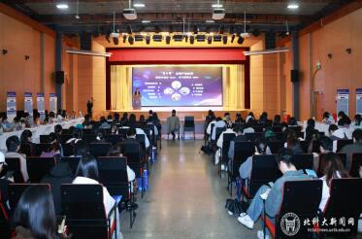 | 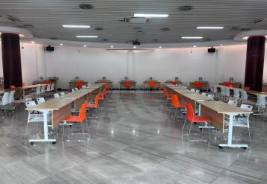 | 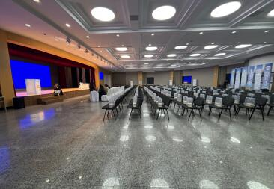

西南交通大学犀浦校区四食堂三楼316室 | 成都信息工程大学航空港校区学术报告厅 | 四川农业大学雅安校区体育馆
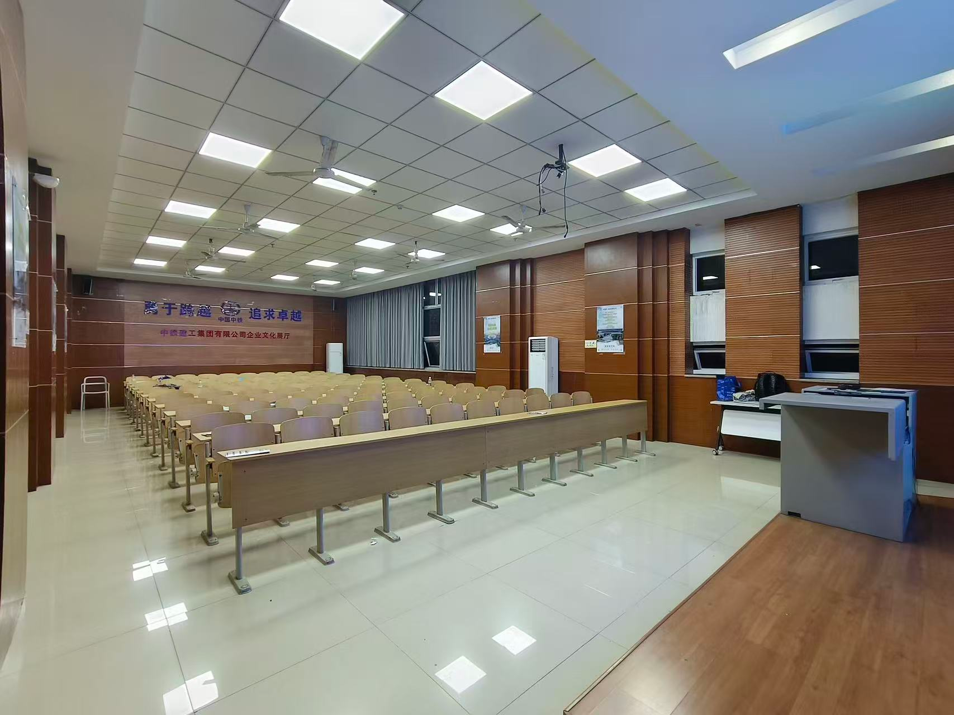 | 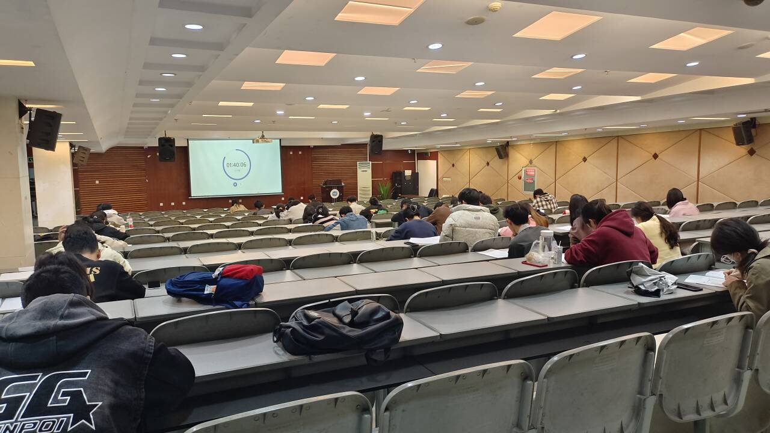 | 